3동-1
공사 완료 보고서
업 체 명 | 이유솔루션 |  | 공사일시 | 2026 년 06월 ~ 2026 년 06월
공 사 명 | 기숙사 3동 출입 통제 시스템 교체 |  | 제출일시 | 2026-08-06
작업사진 | 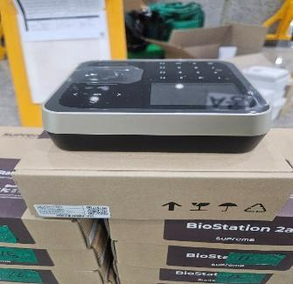 |  | 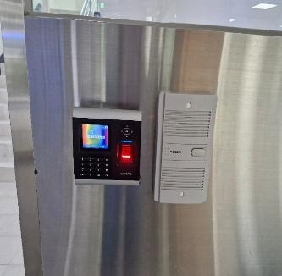
내 용 |  | 자재 검수 |  | 3동 1층 계단 작업 전

작업사진 | 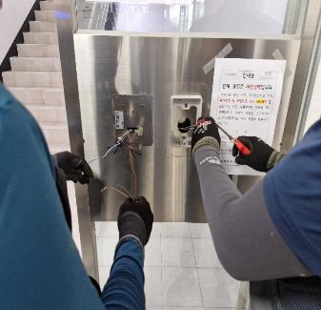 |  | 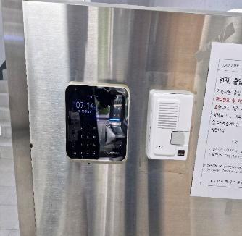
내 용 |  | 3동 1층 계단 작업 중 | 내 용 | 3동 1층 작업 완료

3동-2
공사 완료 보고서
업 체 명 | 이유솔루션 |  | 공사일시 | 2026 년 06월 ~ 2026 년 06월
공 사 명 | 기숙사 3동 출입 통제 시스템 교체 |  | 제출일시 | 2026-08-06
작업사진 | 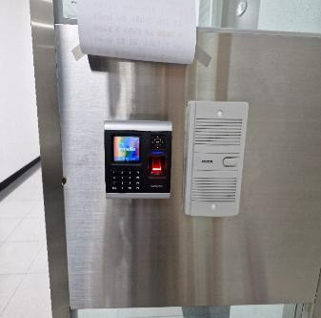 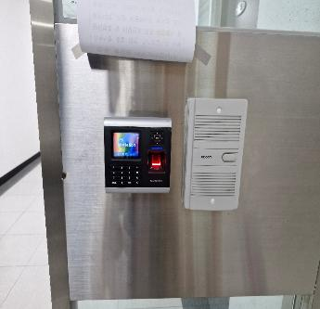 |  | 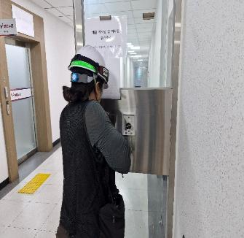
내 용 |  | 3동 1층 기숙사 작업 전 |  | 3동 1층 기숙사 작업 중

작업사진 | 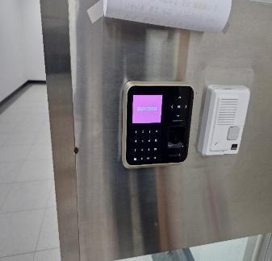 |  | 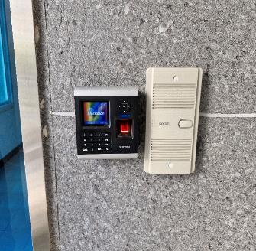
내 용 |  | 3동 1층 기숙사 작업 완료 | 내 용 | 3동 동쪽 외곽 작업 전

3동-3
공사 완료 보고서
업 체 명 | 이유솔루션 |  | 공사일시 | 2026 년 06월 ~ 2026 년 06월
공 사 명 | 기숙사 3동 출입 통제 시스템 교체 |  | 제출일시 | 2026-08-06
작업사진 | 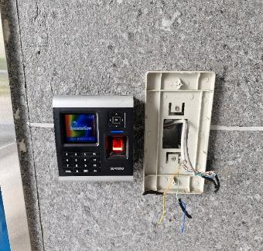 |  | 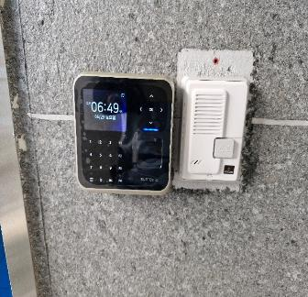
내 용 |  | 3동 동쪽 외곽 작업 중 |  | 3동 동쪽 외곽 작업 완료

